OFFER
BRAND | PHOTO | ARTICLE CODE | COLOR | 35 | 36 | 37 | 38 | 39 | 40 | 41 | 42 | 43 | 44 | 45 | 46 | QTY | WHS UNIT | RETAIL UNIT
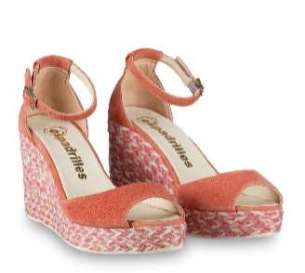

ESPADRILLAS |  | ADA ANTE | MELONE |  | 1 |  |  | 5 | 1 |  |  |  |  |  |  | 7 | € 59.00 | € 149.00
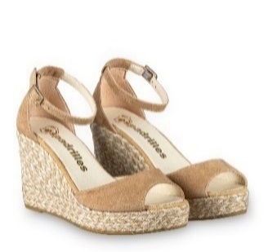

ESPADRILLAS |  | ADA ANTE | CAMMELLO |  |  |  |  |  | 1 | 2 |  |  |  |  |  | 3 | € 59.00 | € 149.00
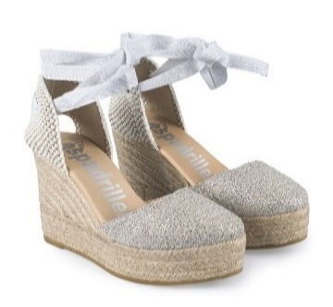

ESPADRILLAS |  | ADRIA DOL | PLATA | 1 |  | 6 | 2 |  |  | 1 |  |  |  |  |  | 10 | € 55.00 | € 149.00

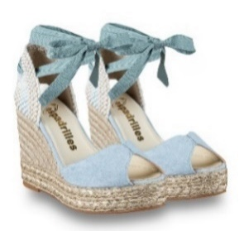

ESPADRILLAS |  | AFAY ANTE | RIVIERA |  |  | 1 |  |  |  |  |  |  |  |  |  | 1 | € 59.00 | € 155.00

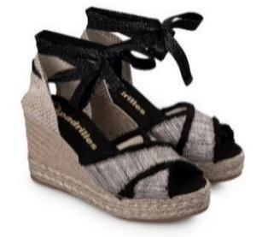

ESPADRILLAS |  | AGRA FLAVIA | NEGRO | 1 |  | 1 |  |  | 3 |  |  |  |  |  |  | 5 | € 59.00 | € 145.00
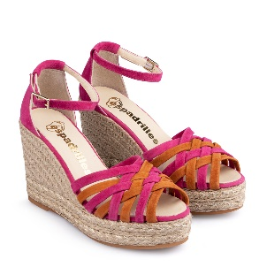

ESPADRILLAS |  | ALE ANTE | MULTICOLOR | 1 | 2 |  |  | 3 | 2 |  |  |  |  |  |  | 8 | € 59.00 | € 159.00

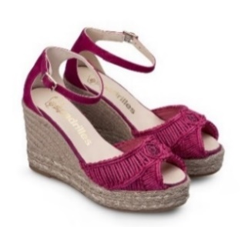

ESPADRILLAS |  | ALIA MACRAME' | FUXIA | 1 |  |  |  |  |  |  |  |  |  |  |  | 1 | € 77.00 | € 179.00

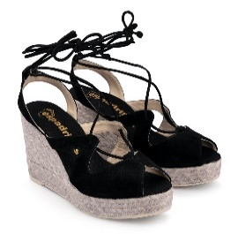

ESPADRILLAS |  | ALLEN ANTE | NEGRO |  | 2 | 1 |  |  |  |  |  |  |  |  |  | 3 | € 64.00 | € 155.00
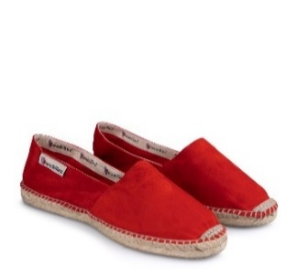

ESPADRILLAS |  | ALPARGATA ANTE | ROJO |  |  |  |  |  |  | 2 | 2 |  |  |  |  | 4 | € 25.00 | € 59.00
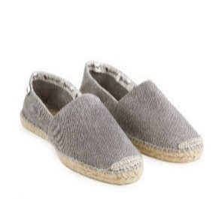

ESPADRILLAS |  | ALPARGATA 2979 | GRIS CLARO |  |  |  |  |  |  | 4 | 3 |  |  |  |  | 7 | € 22.00 | € 55.00
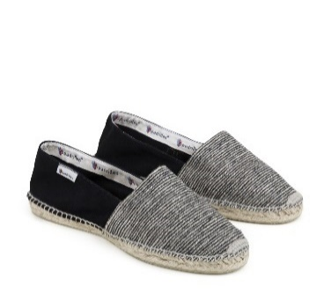

ESPADRILLAS |  | ALPARGATA CAMA | NEGRO |  | 1 |  |  |  |  |  |  |  |  |  |  | 1 | € 22.00 | € 65.00
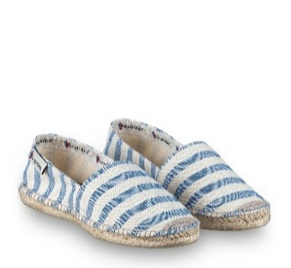

ESPADRILLAS |  | ALPARGATA DUERO | FRANCIA |  |  |  |  |  |  |  | 1 | 3 |  |  |  | 4 | € 23.00 | € 59.00
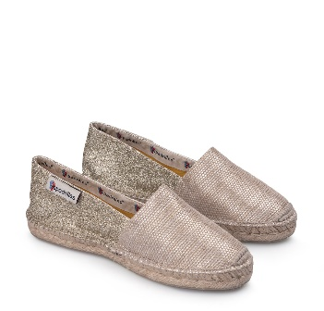

ESPADRILLAS |  | ALPARGATA FLAVIA | PLATINO | 6 |  | 1 |  |  |  |  |  |  |  |  |  | 7 | € 24.00 | € 59.00
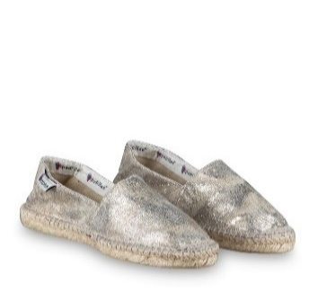

ESPADRILLAS |  | ALPARGATA KAOME | ORO |  |  | 1 |  |  |  |  |  |  |  |  |  | 1 | € 25.00 | € 59.00
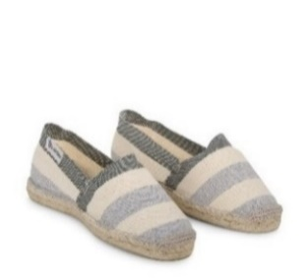

ESPADRILLAS |  | ALPARGATA RAYA | 10S GRIS | 1 |  |  |  |  |  |  |  |  |  |  |  | 1 | € 18.00 | € 49.00
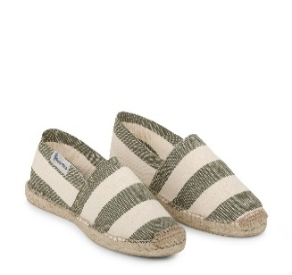

ESPADRILLAS |  | ALPARGATA RAYA | 14S KAKI |  |  | 1 |  | 7 | 1 |  |  |  |  |  |  | 9 | € 18.00 | € 49.00
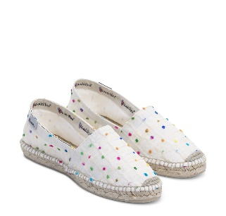

ESPADRILLAS |  | ALPARGATA SQUARE | CRUDO |  |  |  |  | 2 |  | 1 |  |  |  |  |  | 3 | € 19.90 | € 59.00
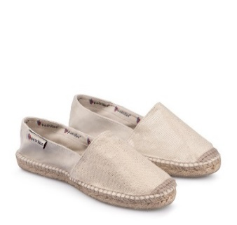

ESPADRILLAS |  | ALPARGATA T.D. | CRUDO | 1 | 1 |  | 2 |  |  |  |  |  |  |  |  | 4 | € 26.00 | € 65.00

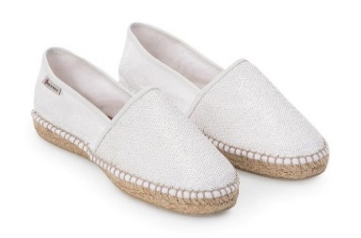

ESPADRILLAS |  | ALPARGATA TEMPE | BLANCO 5 | 1 | 1 |  |  | 2 | 1 | 1 |  |  |  |  |  | 6 | € 29.00 | € 69.00
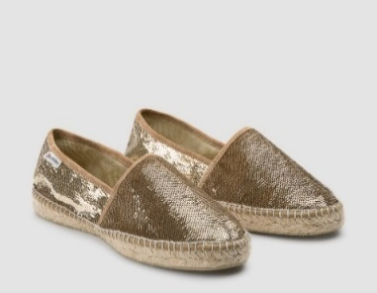

ESPADRILLAS |  | ALPARGATA TEMPE | ORO 3 |  | 1 |  |  | 3 |  |  |  |  |  |  |  | 4 | € 29.00 | € 69.00
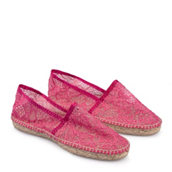

ESPADRILLAS |  | ALPARGATA YANDEL | FUXIA | 1 | 2 | 4 | 4 | 4 | 4 | 1 |  |  |  |  |  | 20 | € 26.00 | € 65.00
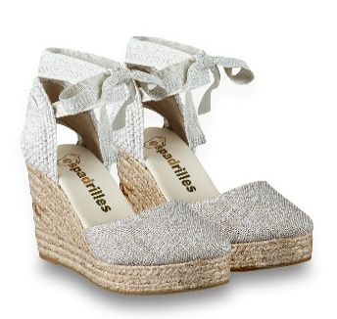

ESPADRILLAS |  | AMA GERA | ARGENTO |  |  | 4 |  |  |  |  |  |  |  |  |  | 4 | € 54.00 | € 139.00
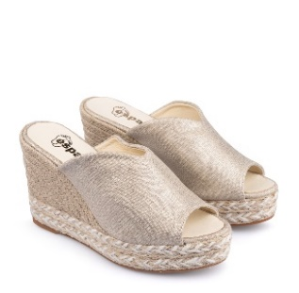

ESPADRILLAS |  | AMILA NEX | ORO |  |  | 1 |  | 1 | 1 |  |  |  |  |  |  | 3 | € 58.00 | € 145.00
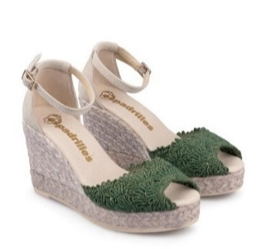

ESPADRILLAS |  | ANDA MACRAME' | VERDE |  | 1 |  |  | 2 |  |  |  |  |  |  |  | 3 | € 67.00 | € 169.00
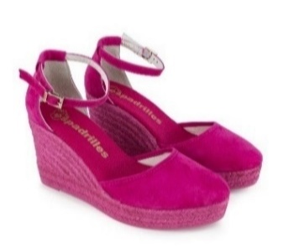

ESPADRILLAS |  | ANNA ANTE | KENZO |  |  |  |  | 4 | 1 |  |  |  |  |  |  | 5 | € 56.00 | € 139.00
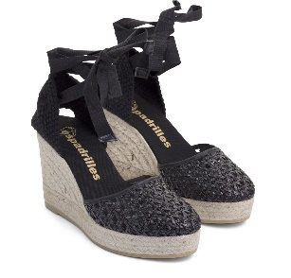

ESPADRILLAS |  | ASIA PALTA | NEGRO |  |  |  | 2 |  | 1 |  |  |  |  |  |  | 3 | € 50.00 | € 145.00

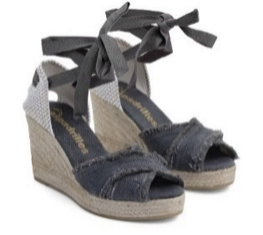

ESPADRILLAS |  | ASTRA MELANGE | GRIS |  |  |  | 1 | 1 |  |  |  |  |  |  |  | 2 | € 58.00 | € 139.00
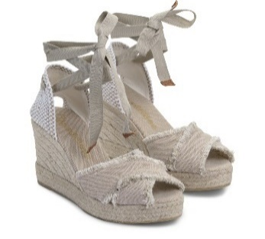

ESPADRILLAS |  | ASTRA MELANGE | SAND |  |  |  | 2 |  | 2 | 1 |  |  |  |  |  | 5 | € 58.00 | € 139.00
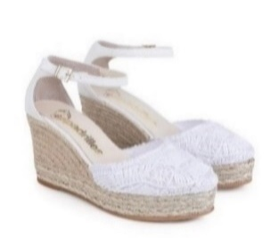

ESPADRILLAS |  | ATOS MACRAME' | BLANCO |  |  | 1 |  |  |  |  |  |  |  |  |  | 1 | € 75.00 | € 179.00
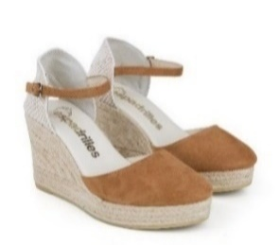

ESPADRILLAS |  | AUDI ANTE | WHISKY |  |  |  |  | 1 |  | 2 |  |  |  |  |  | 3 | € 46.00 | € 125.00
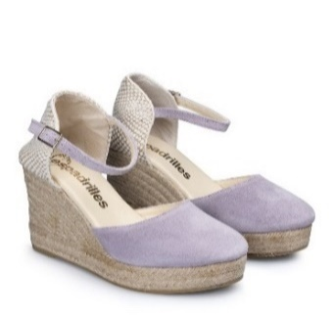

ESPADRILLAS |  | AUDI SILK | MARSIGLIA |  |  |  |  |  | 1 | 1 |  |  |  |  |  | 2 | € 46.00 | € 125.00
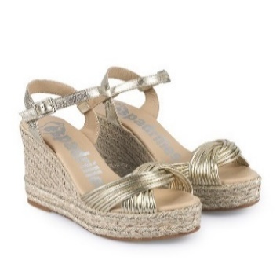

ESPADRILLAS |  | AZA PHAROS | PLATINO |  | 1 | 5 |  |  | 1 |  |  |  |  |  |  | 7 | € 74.00 | € 195.00

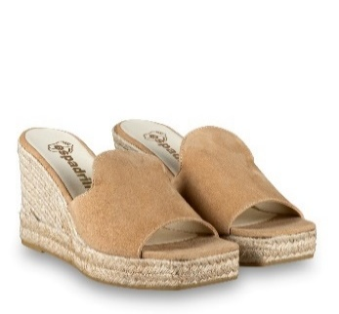

ESPADRILLAS |  | BELI ANTE | CAMMELLO |  |  | 5 |  |  |  |  |  |  |  |  |  | 5 | € 54.00 | € 139.00
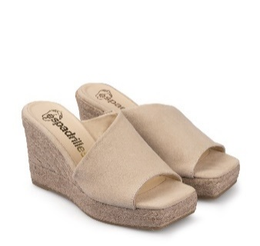

ESPADRILLAS |  | BONA ANTE | CREME | 1 |  |  |  | 2 | 1 |  |  |  |  |  |  | 4 | € 52.00 | € 135.00
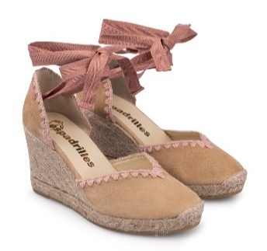

ESPADRILLAS |  | CIFA ANTE | CAMMELLO | 2 |  | 3 | 3 |  | 1 |  |  |  |  |  |  | 9 | € 67.00 | € 165.00
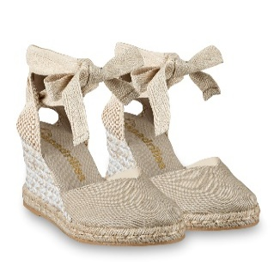

ESPADRILLAS |  | CILA LONA | BEIGE |  |  | 3 |  |  |  |  |  |  |  |  |  | 3 | € 56.00 | € 139.00
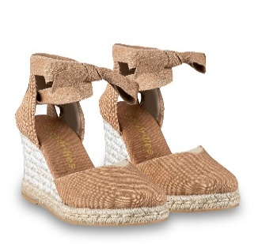

ESPADRILLAS |  | CILA LONA | CAMMELLO |  |  | 3 |  |  |  |  |  |  |  |  |  | 3 | € 56.00 | € 139.00
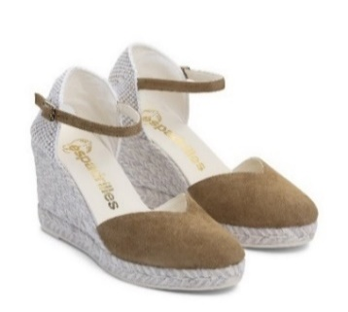

ESPADRILLAS |  | CLOE ANTE | CAMEL |  | 1 |  |  |  |  | 1 |  |  |  |  |  | 2 | € 46.00 | € 119.00
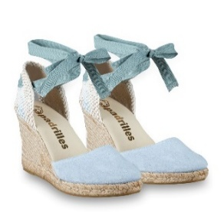

ESPADRILLAS |  | COLIN ANTE | RIVIERA |  |  | 2 |  |  |  |  |  |  |  |  |  | 2 | € 47.00 | € 119.00
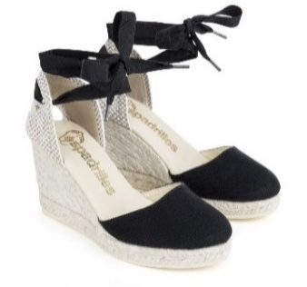

ESPADRILLAS |  | COLIN MELANGE | NEGRO |  |  |  |  |  | 1 |  |  |  |  |  |  | 1 | € 33.90 | € 99.00
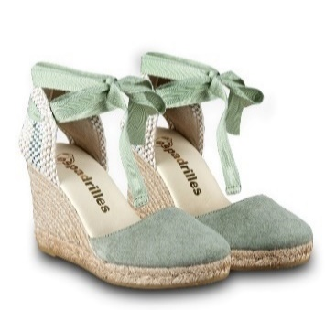

ESPADRILLAS |  | COLIN SILK | VIPER |  |  | 1 |  |  | 1 |  |  |  |  |  |  | 2 | € 45.00 | € 119.00
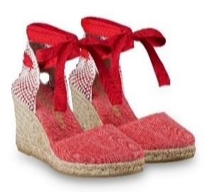

ESPADRILLAS |  | COLIN STONE WASH | GERANEO |  |  | 4 |  |  |  |  |  |  |  |  |  | 4 | € 44.00 | € 110.00
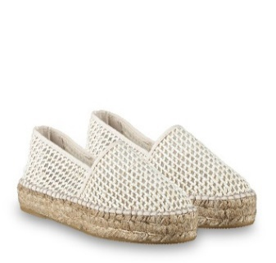

ESPADRILLAS |  | DENNY RETE | BLANCO |  |  |  |  |  | 1 |  |  |  |  |  |  | 1 | € 55.00 | € 139.00
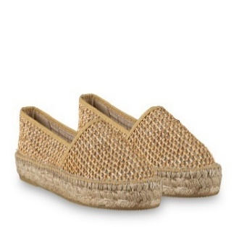

ESPADRILLAS |  | DENNY RETE | NATURAL |  | 1 |  |  |  |  |  |  |  |  |  |  | 1 | € 55.00 | € 139.00
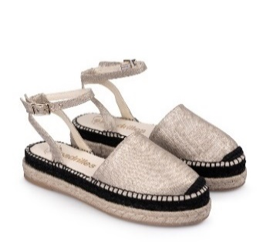

ESPADRILLAS |  | DOLI NEX | ORO |  |  |  |  |  | 2 |  |  |  |  |  |  | 2 | € 56.00 | € 135.00
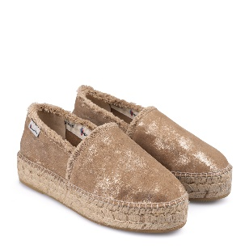

ESPADRILLAS |  | DOMMY CROSTE | ECRU' |  |  | 1 |  |  |  |  |  |  |  |  |  | 1 | € 49.00 | € 125.00
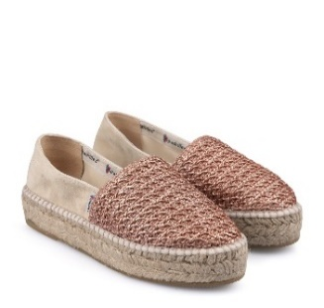

ESPADRILLAS |  | DOMMY RAFIA | ROSA |  |  | 4 |  |  |  |  |  |  |  |  |  | 4 | € 46.90 | € 119.00

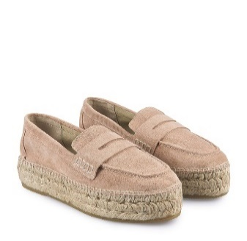

ESPADRILLAS |  | DONA SILK | MAKE UP |  |  | 2 |  |  |  | 1 |  |  |  |  |  | 3 | € 50.00 | € 129.00

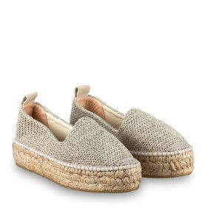

ESPADRILLAS |  | DOPO KINT | ORO |  |  |  |  |  |  | 1 |  |  |  |  |  | 1 | € 50.00 | € 129.00
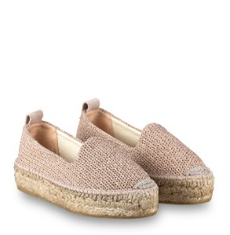

ESPADRILLAS |  | DOPO KNIT | SALMON |  | 1 | 5 |  |  |  | 1 |  |  |  |  |  | 7 | € 50.00 | € 129.00

ESPADRILLAS |  | DOPO ZOO | WET |  | 1 | 1 |  |  |  |  |  |  |  |  |  | 2 | € 52.00 | € 139.00

ESPADRILLAS |  | DORA CORDELA | TURON/TURON |  | 2 | 1 |  |  |  |  |  |  |  |  |  | 3 | € 72.00 | € 175.00

ESPADRILLAS |  | DUNE CORDELA | CRUDO |  |  | 5 |  |  |  |  |  |  |  |  |  | 5 | € 69.00 | € 165.00

ESPADRILLAS |  | DUNE CORDELA | CRUDO/BEIGE |  |  | 4 |  |  |  |  |  |  |  |  |  | 4 | € 69.00 | € 165.00

ESPADRILLAS |  | DUNE CORDELA | TURRON |  |  | 5 |  |  |  |  |  |  |  |  |  | 5 | € 69.00 | € 165.00

ESPADRILLAS |  | ELI STONE WASH | CRUDO |  |  |  |  |  | 1 |  |  |  |  |  |  | 1 | € 63.00 | € 155.00

ESPADRILLAS |  | ETRO CORDELA | NATURAL |  |  |  |  |  | 1 |  |  |  |  |  |  | 1 | € 86.00 | € 209.00

ESPADRILLAS |  | FLAKE ANTE | WHISKY |  |  |  |  |  |  | 1 |  |  |  |  |  | 1 | € 55.00 | € 139.00

ESPADRILLAS |  | FLAP ANTE | KANGAROO |  |  |  |  | 3 | 1 |  |  |  |  |  |  | 4 | € 64.00 | € 175.00

ESPADRILLAS |  | FLASH VELOUR | TERRACOTA |  |  |  |  |  | 1 |  |  |  |  |  |  | 1 | € 59.00 | € 155.00

ESPADRILLAS |  | GEMI ANTE | MARSIGLIA |  | 1 |  | 3 | 7 |  |  |  |  |  |  |  | 11 | € 59.00 | € 149.00

ESPADRILLAS |  | ILLY CEILA | NATURAL |  | 2 | 2 | 1 |  | 1 | 2 |  |  |  |  |  | 8 | € 59.00 | € 149.00

ESPADRILLAS |  | J.ARTE CORDELA | TURRON | 0 | 0 | 0 | 1 | 0 | 1 |  |  |  |  |  |  | 2 | € 64.00 | € 159.00

ESPADRILLAS |  | J.TEMPE | BLANCO/ORO |  |  |  |  | 1 | 2 | 3 | 1 |  |  |  |  | 7 | € 63.00 | € 149.00

ESPADRILLAS |  | J.TEMPE | NEGRO/ORO |  |  |  |  | 1 | 1 | 5 |  |  |  |  |  | 7 | € 63.00 | € 149.00

ESPADRILLAS |  | LEXUS FLAVIA | NEGRO |  |  |  |  | 1 | 1 | 1 |  |  |  |  |  | 3 | € 57.00 | € 159.00

ESPADRILLAS |  | NERI PHAROS/ANTE | NEGRO | 2 | 1 | 3 |  |  |  |  |  |  |  |  |  | 6 | € 75.00 | € 180.00

ESPADRILLAS |  | NIDO ANTE | KANGAROO |  |  |  |  | 1 |  |  |  |  |  |  |  | 1 | € 65.00 | € 165.00

ESPADRILLAS |  | PANNY SILK | MARSIGLIA |  |  |  | 1 | 1 |  |  |  |  |  |  |  | 2 | € 45.00 | € 115.00

ESPADRILLAS |  | RALA PIQUE | ARENA | 1 |  |  |  |  |  |  |  |  |  |  |  | 1 | € 49.00 | € 125.00

ESPADRILLAS |  | RELLY PIQUE | SALVIA | 1 | 2 | 5 |  |  |  | 1 |  |  |  |  |  | 9 | € 46.00 | € 119.00

ESPADRILLAS |  | RELLY PIQUE | VANILLA |  |  | 5 |  |  |  |  |  |  |  |  |  | 5 | € 46.00 | € 119.00

ESPADRILLAS |  | REM DOBLE MELANGE | ROSA VIEJO |  |  |  |  | 1 | 1 |  |  |  |  |  |  | 2 | € 39.00 | € 99.00

ESPADRILLAS |  | ROBI ANTE | KENZO |  |  | 1 |  |  |  | 2 |  |  |  |  |  | 3 | € 49.00 | € 119.00

ESPADRILLAS |  | ROBI ANTE | RIVIERA |  |  | 5 | 1 |  |  |  |  |  |  |  |  | 6 | € 49.00 | € 119.00

ESPADRILLAS |  | RONNY ANTE | SALMON |  | 2 | 2 |  |  |  |  |  |  |  |  |  | 4 | € 45.00 | € 119.00

ESPADRILLAS |  | RUM KNIT | BLANCO |  |  | 4 |  | 1 |  |  |  |  |  |  |  | 5 | € 50.00 | € 125.00

 |  |  |  |  |  |  |  |  |  |  |  |  |  |  |  | 0
ESPADRILLAS |  | RUM KNIT | SALMON |  |  | 3 |  |  |  |  |  |  |  |  |  | 3 | € 50.00 | € 125.00

ESPADRILLAS |  | RUM KNIT | ORO |  |  | 4 |  |  |  |  |  |  |  |  |  | 4 | € 50.00 | € 125.00

ESPADRILLAS |  | RUM MESH | ORO |  | 3 | 3 |  |  |  |  |  |  |  |  |  | 6 | € 50.00 | € 135.00

ESPADRILLAS |  | SALA PIQUE | ARENA |  | 1 | 2 |  |  | 1 |  |  |  |  |  |  | 4 | € 57.00 | € 149.00

ESPADRILLAS |  | SAM PALTA | BLANCO | 1 |  |  |  | 5 |  | 1 |  |  |  |  |  | 7 | € 58.00 | € 179.00

ESPADRILLAS |  | SANI ANTE | CAMEL |  |  |  |  | 1 | 1 |  |  |  |  |  |  | 2 | € 51.00 | € 145.00

ESPADRILLAS |  | SANI ANTE | CREME |  |  |  |  |  |  | 3 |  |  |  |  |  | 3 | € 51.00 | € 145.00

ESPADRILLAS |  | SANI ANTE | NEGRO |  |  |  |  |  |  | 2 |  |  |  |  |  | 2 | € 51.00 | € 145.00

ESPADRILLAS |  | SANI SCHMID | ORO |  |  |  |  |  |  | 1 |  |  |  |  |  | 1 | € 52.00 | € 129.00

ESPADRILLAS |  | SUSAN ANTE | ULTRAMARINO |  |  |  |  |  | 1 |  |  |  |  |  |  | 1 | € 55.00 | € 139.00

ESPADRILLAS |  | VALENCIANA ARTE | TAUPE |  |  | 2 |  |  |  |  |  |  |  |  |  | 2 | € 55.00 | € 139.00

ESPADRILLAS |  | VALENCIANA PALTA | CRUDO |  |  |  |  |  |  | 1 |  |  |  |  |  | 1 | € 42.00 | € 105.00

ESPADRILLAS |  | VANNI 2979 | GRIS CLARO |  |  |  |  |  |  |  | 2 |  |  |  |  | 2 | € 49.00 | € 129.00

ESPADRILLAS |  | VOKA SILK | EVEREST |  |  |  |  |  |  |  |  | 1 |  |  |  | 1 | € 56.00 | € 139.00

ESPADRILLAS |  | VOKA SILK | NUBBIA |  |  |  |  |  |  | 1 | 1 | 3 |  |  | 1 | 6 | € 56.00 | € 139.00

ESPADRILLAS |  | ZEILA CROSTE | ECRU' |  | 2 | 3 |  |  |  | 1 |  |  |  |  |  | 6 | € 49.00 | € 125.00

ESPADRILLAS |  | ZEILA SILK | TERRACOTTA | 1 |  | 1 |  |  |  |  |  |  |  |  |  | 2 | € 49.00 | € 125.00

ESPADRILLAS |  | ZELO SILK | CAMMELLO | 1 | 2 | 3 |  |  | 1 |  |  |  |  |  |  | 7 | € 54.00 | € 139.00

ESPADRILLAS |  | ZONA CEILA | BLANCO |  | 1 | 5 |  |  |  |  |  |  |  |  |  | 6 | € 48.00 | € 129.00
 |  |  |  |  |  |  |  |  |  |  |  |  |  |  |  | 377

